Инвест площадки
№ п/п | Общая информация |  |  |  |  |  |  |  |  |  |  |  | Земельный участок |  |  |  |  |  |  |  |  |  |  | Транспортная доступность |  |  |  |  |  |  |  |  | Браунфилд |  |  |  |  |  |  |  |  |  | Электроснабжение |  |  |  | Газоснабжение |  |  |  | Теплоснабжение |  |  |  | Водоснабжение |  |  |  | Водоотведение
 | Наименование | Тип | Адрес |  |  |  |  | Наличие производственной недвижимости | Вид производственной недвижимости | Площадь производственной недвижимости, кв.м. | Меры поддержки | Паспорт объекта | Кадастровый номер | Свободная площадка | Площадь, га | Категория земель | Вид разрешенного использования | Форма собственности | Условия предоставления | Собственник | Стоимость аренды, тыс. руб./год за кв.м | Стоимость выкупа, тыс. руб. за кв.м. | Допустимый класс опасности для размещения объектов | Расстояние до ближайшего обитаемого населенного пункта, км | Название и расстояние до ближайшего населенного пункта, км | Название и расстояние до ближайшего районного центра, км | Расстояние до г. Вологда, км | Расстояние до г. Череповец, км | Название и расстояние до ближайшей федеральной трассы, км | Наличие автомобильных дорог к площадке | Расстояние до автомобильной дороги, км | Расстояние до ж/д путей, км | Адрес | Кадастровый номер | Площадь помещения, кв.м. | Этажность помещения | Высота потолков, м | Состояние помещения | Объект культурного значения | Стоимость аренды, тыс. руб./год за кв.м. | Стоимость выкупа, тыс. руб. за кв.м. | Дополнительная информация | Наличие или возможность подключения | Мощность, кВт/ч | Расстояние до ближайшей точки подключения, км | Примечание | Наличие или возможность подключения | Мощность, куб.м/ч | Расстояние до ближашей точки подключения, км | Примечание | Наличие или возможность подключения | Мощность, Гкал/ч | Расстояние до ближашей точки подключения, км | Примечание | Наличие или возможность подключения | Мощность, куб.м/ч | Расстояние до ближашей точки подключения, км | Примечание | Наличие или возможность подключения | Мощность, куб.м/ч | Расстояние до ближашей точки подключения, км | Примечание | Площадь пересечения с ЗОУИТ | Пересечения с территориальными зонами и их основные ВРИ (в соответствии с ПЗЗ)
...
387 | Инвестиционная площадка | Гринфилд | Сямженский район | Ногинское с/п | д.Трубаково |  |  | нет |  |  | https://investregion.gov35.ru/ru/investor-guide/support-measures/ |  | 35:13:0203006:261 | Да | 0.68 | Земли промышленности, энергетики, транспорта, связи, радиовещания, телевидения, информатики, земли для обеспечения космической деятельности, земли обороны, безопасности и земли иного специального назначения | для ведения производственной деятельности | Неразграниченная | Аренда, собственность |  |  |  |  | до с.Сямжа 3 км | 3 км | 3 км | 128 км | 264, км | М-8, 3 км | грунтовая | у дороги | отсутствует |  |  |  |  |  |  |  |  |  |  | Имеется возможность подключения |  | 0,04 км до опоры №1 от ВЛ 0,4 кВ Трубаково, КТП-63 кВА Ушаковская, ВЛ 10 кВ Житьево |  | Отсутствует |  |  |  | Отсутствует |  |  |  | Отсутствует |  |  | есть возможность индивидуальной скважины | Отсутствует |  |  | индивидуальная система водоотведения, (септик) | 871 м2 охранные зоны элестролинии напряжением свыше 1000 Вольт, реестровый номер границы 35.13.2.11; 47 м2 охранные зоны элестролинии напряжением до 1000 Вольт рестровый номер границы 35.13.2.83 | 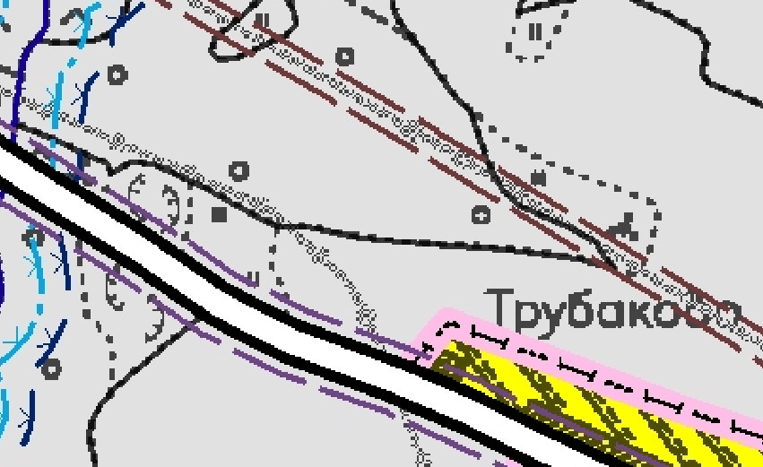 "ПК" - Комунальная зона Хранение автотранспорта Служебные гаражи Заправка транспортных средств Обеспечение дорожного отдыха Автомобильные мойки Ремонт автомобилей Связь Энергетика Улично-дорожная сеть
388 | Инвестиционная площадка | Гринфилд | Сямженский район | Ногинское с/п | д. Филинская |  |  | нет |  |  | https://investregion.gov35.ru/ru/investor-guide/support-measures/ | http://investregion35.ru/ru/project-sites/land-d-filinskaja-3-ha-/ | 35:13:0203029:236 | Да | 1.4 | Земли промышленности, энергетики, транспорта, связи, радиовещания, телевидения, информатики, земли для обеспечения космической деятельности, земли обороны, безопасности и земли иного специального назначения | Производственная деятельность | Неразграниченная | Аренда |  |  |  |  | до д.Филинская 0,5 км | 0,5 км | до с.Сямжа 15 км | 110 км | 246 км | М-8, 1,1 км | грунтовая | 0,3 км. | отсутствует |  |  |  |  |  |  |  |  |  |  | Имеется возможность подключения |  | 0,2 км до опоры №1 ВЛ 0,4 кВ Телятник, ЗТП-100 кВА Комплекс, ВЛ 10 кВ Филинская |  | Отсутствует |  |  |  | Отсутствует |  |  |  | Отсутствует |  |  | есть возможность индивидуальной скважины | Отсутствует |  |  | индивидуальная система водоотведения, (септик) | ограничений нет | 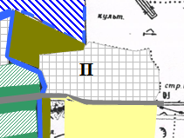 "П" - Зона производственно-коммунальных объектов и предприятий V класса вредности. Бани. Пожарное депо. Подстанции скорой помощи. Склады хранения пищевых продуктов. Склады хранения лекарственных, промышленных и хозяйственных товаров. Отстойно-разворотные площадки общественного транспорта. Станции технического обслуживания легковых автомобилей до 5 постов. Голубятни. Ветлечебницы без содержания животных. Автозаправочные станции для легкового транспорта с количеством заправок не более 500 м/сутки. Мойки автомобилей до 2 постов.
389 | Инвестиционная площадка | Гринфилд | Сямженский район | Двиницкое | п.Мирный | Подлесная | 2 | нет |  |  | https://investregion.gov35.ru/ru/investor-guide/support-measures/ |  | 35:13:0201032:160 | Да | 0.56 | Земли населенных пунктов | для размещения и эксплуатации здания гаража | Муниципальная | Аренда |  |  |  |  | п.Мирный, 0,1 км | 0,1 км | до с.Сямжа 73 км | 198 км | 320 км | М-8, 20 км | грунтовая | у дороги | отсутствует |  |  |  |  |  |  |  |  |  |  | Имеется возможность подключения |  | 0,01 км до оп.№ 6 ф."Лесной переулок" ТП-1 Мирный .п.Мирный на обслуживании ВОЭК |  | Отсутствует |  |  |  | Отсутствует |  |  |  | Отсутствует |  |  | есть возможность индивидуальной скважины | Отсутствует |  |  | индивидуальная система водоотведения, (септик) | ограничений нет | 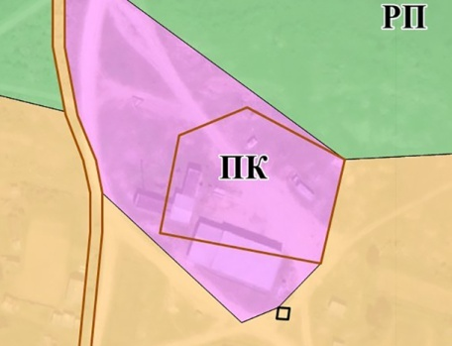 "ПК" - Комунальная зона Хранение автотранспорта Предоставление коммунальных услуг Административные здания организаций, обеспечивающих предоставление коммунальных услуг Бытовое обслуживание Амбулаторное ветеринарное обслуживание Приюты для животных Объекты торговли (торговые центры, торгово-развлекательные центры (комплексы) Магазины Служебные гаражи Заправка транспортных средств Обеспечение дорожного отдыха Автомобильные мойки Ремонт автомобилей Склады Складские площадки Заготовка древесины Связь Энергетика Обеспечение внутреннего правопорядка Улично-дорожная сеть Благоустройство территории
 | Инвестиционная площадка | Гринфилд | Сямженский район | Двиницкое |  |  |  | нет |  |  | https://investregion.gov35.ru/ru/investor-guide/support-measures/ |  | 35:13:0201002:871 | да | 5.1 | Земли промышленности, энергетики, транспорта, связи, радиовещания, телевидения, информатики, земли для обеспечения космической деятельности, земли обороны, безопасности и земли иного специального назначения | обслуживание автотранспорта | Муниципальная | Аренда |  |  |  |  | 9 км | д.Самсоновская | с.Сямжа 60 км | 185 | 300 | 0 км | асфальт | у федеральной трассы М-8 | отсутствует |  |  |  |  |  |  |  |  |  |  | Имеется возможность подключения |  |  |  | Отсутствует |  |  |  | Отсутствует |  |  |  | Отсутствует |  |  | есть возможность индивидуальной скважины | Отсутствует |  |  | индивидуальная система водоотведения, (септик) | 2242 м2 охранные зоны элестролинии напряжением свыше 1000 Вольт, реестровый номер границы 35.13.2.18; | 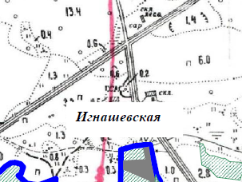 "ПК" - Комунальная зона Хранение автотранспорта Служебные гаражи Заправка транспортных средств Обеспечение дорожного отдыха Автомобильные мойки Ремонт автомобилей Связь Энергетика Улично-дорожная сеть

